Planilha1
Atividades | Tempo
A | 3.93 |  | Demanda | 160 |  | Estágio | Tempo
B | 9.82 |  | Tempo de ciclo recorrido (Takt Time) | 15 | Min | 1 | 13.75
C | 12.25 |  | N de estágios | 3.6666666667 |  | 2 | 12.25
D | 8.18 |  | N de estágios arredondado | 4 |  | 3 | 14.93
E | 5.56 |  | Proporção de tempo Ocioso | 8.33% |  | 4 | 14.07
F | 1.19 |  | Tempo ocioso | 5 | Min
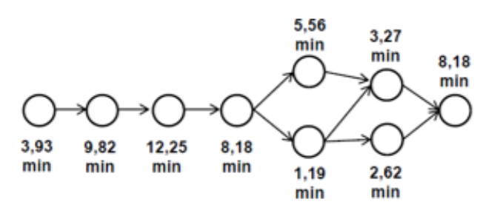
G | 3.27
4° Estágio
H | 2.62
3° Estágio
2° Estágio
I | 8.18
1° Estágio
Tempo Total | 55 | Min

Tempo de cada Estágio
Tempo de cada Atividade

